申请单
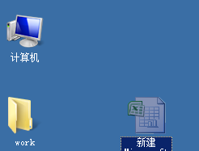
采购申请单
 | 申请部门： | 开发部 |  | 单据日期： | 2013-09-09 |  |  |  | 申请单号: | a001

序号 | 材料图号 | 名称 | 规格说明 | 需求日期 | 单位 | 数量 | 货币 | 参考价格 | 参考金额 | 备注
1 | pt1 | des1 | 2013-12-07 | 2013-08-07
2 | pt1 | des1 | des21 | 2013-09-14

 | 批准: | 开发部 |  |  | 审核: | 开发部 |  |  | 申请人: | 开发部

